Imagen
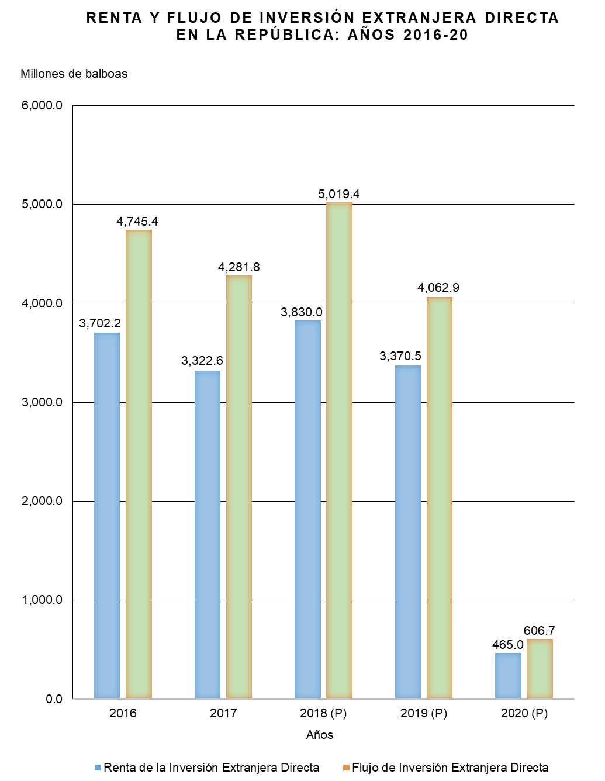

Gráfica Renta y Flujo IED BN
RENTA Y FLUJO DE INVERSIÓN EXTRANJERA DIRECTA EN LA REPÚBLICA: AÑOS 2016-20
 | Renta de la Inversión Extranjera Directa | Flujo de Inversión Extranjera Directa
2016 | 3,702.2 | 4,745.4
2017 | 3,322.6 | 4,281.8
2018 (P) | 3,830.0 | 5,019.4
2019 (P) | 3,370.5 | 4,062.9
2020 (P) | 465.0 | 606.7

Gráfica Renta y Flujo IED
RENTA Y FLUJO DE INVERSIÓN EXTRANJERA DIRECTA EN LA REPÚBLICA: AÑOS 2016-20
 | Renta de la Inversión Extranjera Directa | Flujo de Inversión Extranjera Directa
2016 | 3,702.2 | 4,745.4
2017 | 3,322.6 | 4,281.8
2018 (P) | 3,830.0 | 5,019.4
2019 (P) | 3,370.5 | 4,062.9
2020 (P) | 465.0 | 606.7

